상품제안서
오투케어 휴대용 칫솔살균기 | 상품코드: F24737

 |  |  |  |  |  |  | 02-412-0044 | www.easy1.co.kr
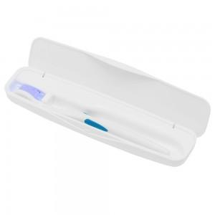

【상세/제작정보】 | 오투케어 휴대용 칫솔살균기는 지방 단체에서 휴대용 칫솔살균기 전량 수거하여 조사 시 단 3개의 업체만 99.9%살균 인증된 제품 중 하나입니다. 1카톤 당 입수량 50개 전력 : AAA 배터리 작동 사용법 : 칫솔 넣은 후 뚜껑 닫을 시 자동 on &gt; 7분 후 자동 off

【인쇄/포장옵션】 | 실크 / 포장지포장

【공급단가】 | 수량 | 100~ | 300~ | 500~ | 1,000~ | 3,000~
*VAT별도 | 화이트 | 11,470원 | 11,050원 | 10,620원 | 10,200원 | 9,940원
 | 블랙 | 11,470원 | 11,050원 | 10,620원 | 10,200원 | 9,940원
 | 핑크 | 11,470원 | 11,050원 | 10,620원 | 10,200원 | 9,940원
 | 블루 | 11,470원 | 11,050원 | 10,620원 | 10,200원 | 9,940원

【상품 URL】 | http://www.easy1.co.kr/src/goods_detail.php?gdno=24737

